箱唛
Factory name (工厂名称) | 丽豪 | D | Factory name (工厂名称) |  | D
Product Code.(产品编号) | PO-46689 |  | Product Code.(产品编号)
Style Code.(款号) | 4786-103-800 |  | Style Code.(款号)
Product Code.(产品编号) | 价格牌+MRZCALL024 吊绳 | Carton No.(箱号): | Product Code.(产品编号) |  | Carton No.(箱号):
Inner Packages(包装方式） | 100pcs/ bundle | 1-1 | Inner Packages(包装方式） | 100pcs/ bundle
SIZE/qty (尺码/数量) | 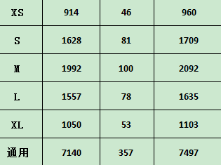 |  | SIZE/qty (尺码/数量)
Carton Dimension（箱规） | 47*35*33 | Country of Origin： | Carton Dimension（箱规） |  | Country of Origin：
Gross Weight（毛重） | 19.49 | Made In China | Gross Weight（毛重） |  | Made In China
Net Weight（净重） | 18.89 |  | Net Weight（净重）
Remark（备注） | 内有详单 |  | Remark（备注） | 内有详单

Factory name (工厂名称) |  | D | Factory name (工厂名称) |  | D
Product Code.(产品编号) |  |  | Product Code.(产品编号)
Style Code.(款号) |  |  | Style Code.(款号)
Product Code.(产品编号) |  | Carton No.(箱号): | Product Code.(产品编号) |  | Carton No.(箱号):
Inner Packages(包装方式） | 100pcs/ bundle |  | Inner Packages(包装方式） | 100pcs/ bundle
SIZE/qty (尺码/数量) |  |  | SIZE/qty (尺码/数量)
Carton Dimension（箱规） |  | Country of Origin： | Carton Dimension（箱规） |  | Country of Origin：
Gross Weight（毛重） |  | Made In China | Gross Weight（毛重） |  | Made In China
Net Weight（净重） |  |  | Net Weight（净重）
Remark（备注） | 内有详单 |  | Remark（备注） | 内有详单

